（団体）フロー
パンチ会社 |  | 作業 |  | ビートル |  | 付帯ツール |  | シス開

 |  | 01.申請書受領 （不備戻りも同じ）

 |  | 02.金融機関毎に仕分け

 |  | 03.画像スキャン | ⇒ | 取込

 |  | 04.画像連携対象抽出 | ⇒ | 抽出 | ⇒ | ・パンチ対象画像抽出

パンチ | ⇐ | 05.画像連携

パンチ結果連携 | ⇒ | 06.パンチ結果取込 | ⇒ | 取込

 |  | 07.審査対象抽出 |  | 抽出 | ⇒ | ・審査

EBCDIC/JEFファイルへの変換作業あり 手順は未定
 |  |  |  |  |  | ・審査結果
 |  | 08.正常審査結果取込 |  | 取込 | ⇐ | 正常
 |  | 09.不備審査結果取込 |  | 取込 | ⇐ | 不備

 |  | 10・正常納品対象抽出 | ⇒ | 抽出 | ⇒ | ・正常納品データ作成
 |  | 11.納品 （日次） | ⇐ |  | ⇐ | 顧客情報変更データ
 |  |  |  |  |  | 回答結果顧客管理データ
 |  |  |  |  |  | 回答結果イメージ管理データ
 |  |  |  |  |  | 本人記録者作成用データ | ⇒ | 本人記録者作成用データ
 |  |  |  |  |  | 回答結果イメージ | ⇐ | 回答結果イメージを作成

 |  | 10.不備状対象抽出 | ⇒ | 抽出 | ⇒ | ・不備状
 |  |  |  |  |  | 印刷
 |  |  |  |  |  | 画像生成
 |  |  |  |  |  | 引抜リスト印刷
 |  |  |  |  |  | 丁合データ作成
 |  | 11.不備印刷状結果取込 |  | 取込 | ⇐ | ビートル用データ作成

 |  | 12.不備申請書引抜

 |  | 13.不備状突合 | ⇒ |  |  | 丁合作業

不備状発送登録は不要かも？
 |  | 14.不備状封入

 |  | 15.不備状発送登録 | ⇒ | 登録
 |  | 16.不備状発送

 |  | 17.不備納品対象抽出 | ⇒ | 抽出 | ⇒ | ・不備納品作成
 |  | 18.納品 （週次） | ⇐ |  | ⇐ | 不備対象データ
 |  |  |  |  |  | 不備対象イメージ管理データ
 |  |  |  |  |  | 不備対象イメージデータ
 |  |  |  |  |  | コール連携用画像

 |  | 19.金庫事務用対象抽出 | ⇒ | 抽出 | ⇒ | ・金庫事務用納品データ作成
 |  | 20.納品 | ⇐ |  | ⇐ | 金庫事務用データ

 |  | 21.原本仕分け対象抽出 | ⇒ | 抽出 | ⇒ | ・原本仕分けリスト
 |  |  |  |  |  | 印刷
 |  |  |  |  |  | 仕分けデータ作成

 |  | 22.原本仕分け突合 | ⇒ |  |  | 金融機関毎に仕分けて突合

 |  | 23.原本仕分け済み取込 | ⇒ | 取込

 |  | 24.原本納品

管理ツール画面（MAIN)
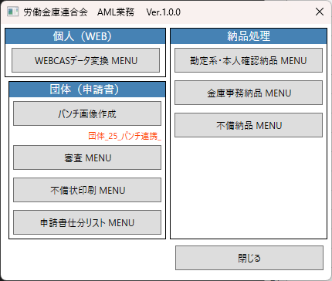

WEBCADデータ変換
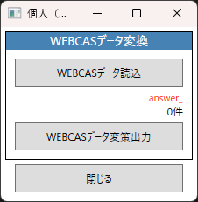

審査
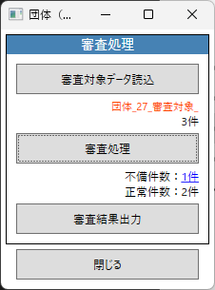
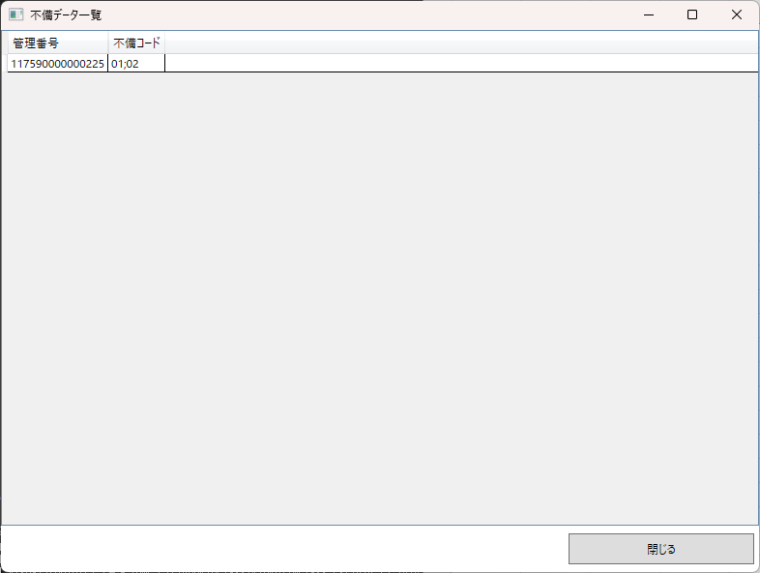

不備状印刷
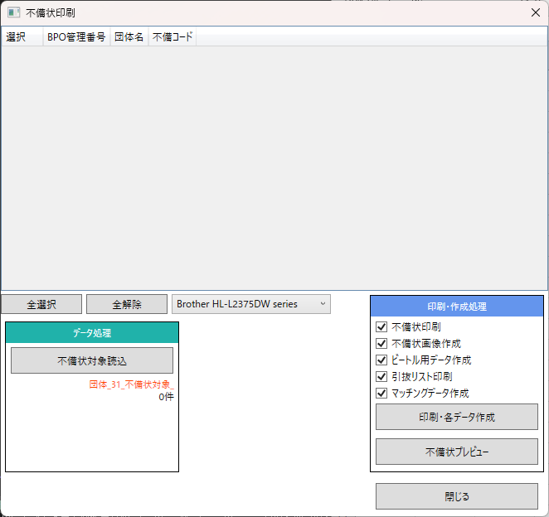
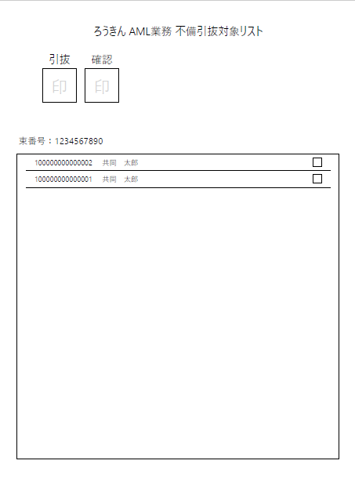
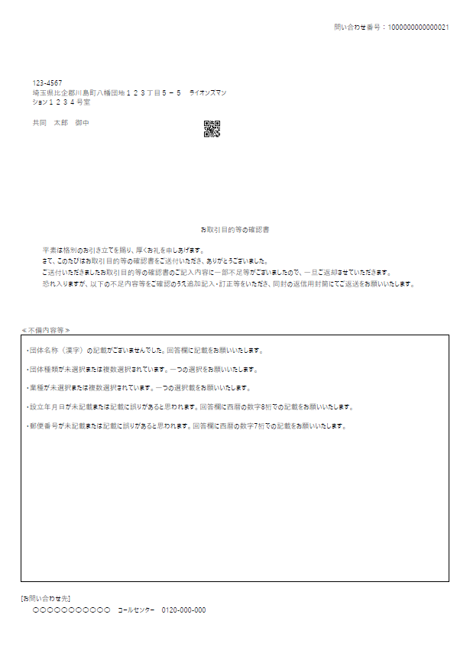

仕分けリスト印刷
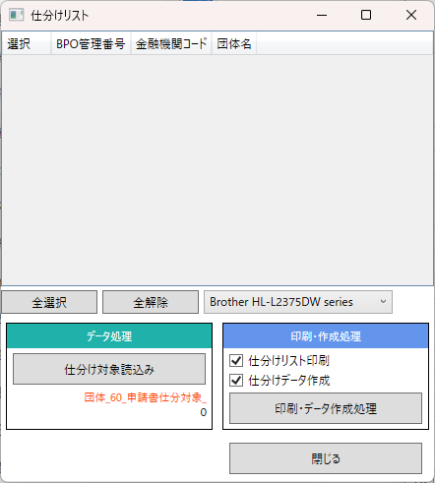
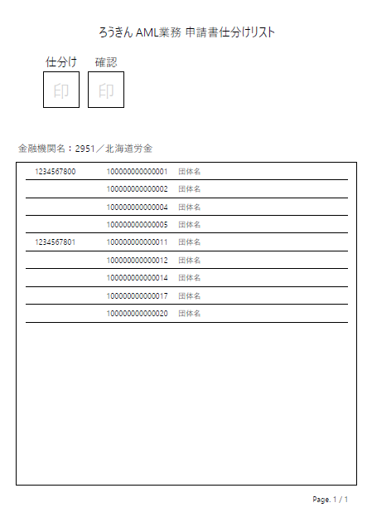

勘定系納品
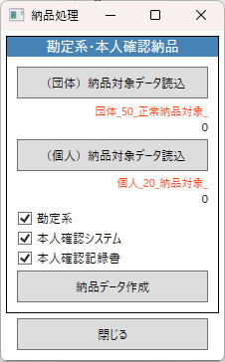

金庫事務用納品
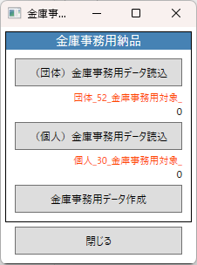

不備納品
